Sheet1
내셔널지오그래픽 네이쳐 컬러 슬림핏 케이스(갤럭시S24시리즈)
STI : 02 6673 4900 , Fax : 02 6406 6543
배송주소:
제품명 | 내셔널지오그래픽 네이쳐 컬러 슬림핏 케이스(갤럭시S24시리즈)
이미지 | 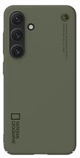 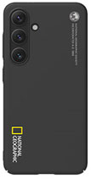 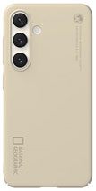 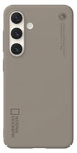 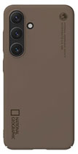
기종/색상 | 베이지 | 토프 | 브라운 | 카키 | 블랙
갤럭시S24(S921)
갤럭시S24플러스(S926)
갤럭시S24울트라(S928)

